상품제안서
프리미엄 쥬트백 | 상품코드: S41453

 |  |  |  |  |  |  | 02-713-8555 | www.synergygift.co.kr
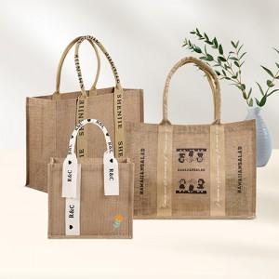

【상세/제작정보】 | <p><span style="font-size: 18.6667px;">※ 양면인쇄시 디자인 다를 경우 추가 판비 발생됩니다.(별도문의)</span>​</p>

【인쇄/포장옵션】 | 실크, 풀칼라 / OPP(비닐)

【공급단가】 | 수량 | 50~ | 100~ | 500~ | 1,000~ | 3,000~
*VAT별도 | 중 | 8,000원 | 7,700원 | 7,200원 | 7,040원 | 6,840원
 | 대 A타입 | 10,600원 | 10,200원 | 9,600원 | 9,400원 | 9,140원
 | 대 B타입 | 10,600원 | 10,200원 | 9,600원 | 9,400원 | 9,140원

【상품 URL】 | https://www.synergygift.co.kr:443/src/goods_detail.php?gdno=41453

